Prototipo
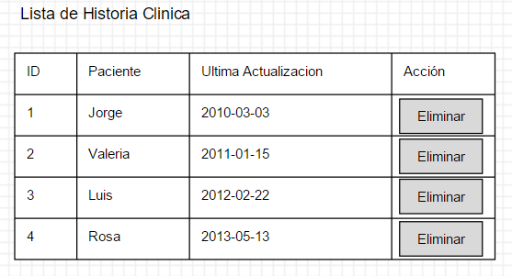
P2: Reporte | P3: Mensaje emergente de confirmacion

